R7.5.11改定
「きりしまＭワゴン」スポンサー申込書
＜スポンサー料金プラン表＞ ご希望のプランに☑をしてください。 |  |  |  | ＜運行区域（中心市街地）＞
プラン名称 | 月額料金（税抜） | 特典 | ご希望 | 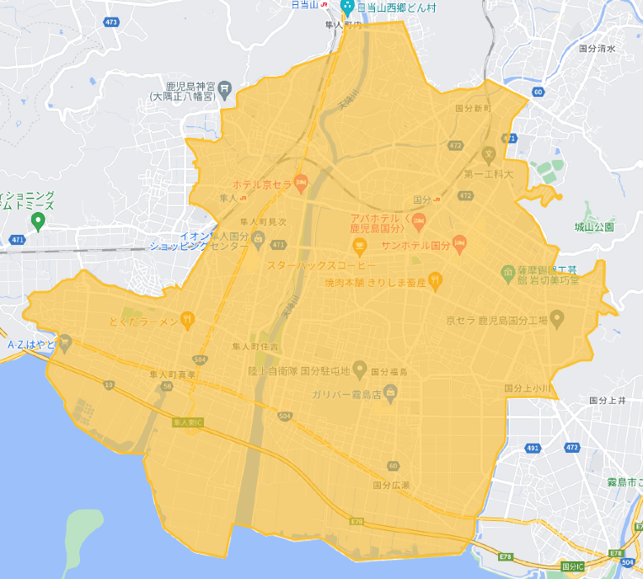 | ＜国分地域＞
 |  |  |  |  | 新町、新町一丁目・二丁目、清水一丁目、向花町、中央一丁目・二丁目・三丁目・四丁目・五丁目・六丁目、名波町、城山町、松木、松木町、松木東、福島、福島一丁目・二丁目・三丁目、広瀬、広瀬一丁目・二丁目・三丁目・四丁目、野口、野口町、野口東、野口西、野口北、府中、府中町、上小川、山下町
プラチナ | 50,000円 | ①スポンサー停留所の設置 ②車両外部に社名広告を掲示※1 （車両三面（バックドア、ドア（左右）） ③車内への企業広告チラシ設置 ④きりしまMワゴンアプリへの企業広告掲載 | □

 |  |  | 車体広告
 |  |  | 左
 |  |  | 右 |  | ＜隼人地域＞
 |  |  | 後 |  | 見次、神宮一丁目・二丁目・三丁目・四丁目・五丁目・六丁目、内山田一丁目・二丁目・三丁目、真孝、住吉、姫城、内
ゴールド | 20,000円 | ①スポンサー停留所の設置 ②車両外部に社名広告を掲示※1 （車両三面（ドア（左右）） ③きりしまMワゴンアプリへの企業広告掲載 | □

 |  |  | 車体広告
 |  |  | 左
 |  |  | 右 | ※溝辺地域の運行区域は、溝辺全域及び横川上ノの一部です。
シルバー | 10,000円 | ①スポンサー停留所の設置 ②車両外部に社名広告を掲示※1 （車両三面（ドア（片面）） ③きりしまMワゴンアプリへの企業広告掲載 | □

 |  |  | 車体広告
 |  |  | 左 ・ 右
ブロンズ | 5,000円 | ①スポンサー停留所の設置 ②きりしまMワゴンアプリへの企業広告掲載 | □

ホワイト | 3,000円 | ①きりしまMワゴンアプリへの企業広告掲載 | □ | 以上の内容について承知し、きりしまMワゴンスポンサーに申し込みます。令和 年 月 日
クリスタル （FC事業者向け） | 1～5店舗まで | ①スポンサー停留所の設置 ②きりしまMワゴンアプリへの企業広告掲載 | □
 | 3,000円／１店舗 |  |  | 住所（〒 ― ）
 | 6～10店舗まで
 | 2,500円／１店舗 |  |  | 名称
 | 11店舗以上
 | 別途御相談 |  |  | 担当者名
※1 スポンサーに提供いただいた画像データを活用し、事業主体にてマグネットシートを製作します。
 |  |  |  | 連絡先
オプションを希望される場合は☑をしてください。
オプション | 3,000円 | 車内でのデジタルサイネージ（静止画広告）の放映※2 | □ | Email

※2 スポンサーが作成した画像データを提供してください。 ※30分間隔での放映を予定しています。
 |  |  |  | ※事業主体記入欄
＜支払方法＞
年間一括払い・分割払いが可能です。
申込書提出後、スポンサーと事業主体が協議の上決定します。

